对账
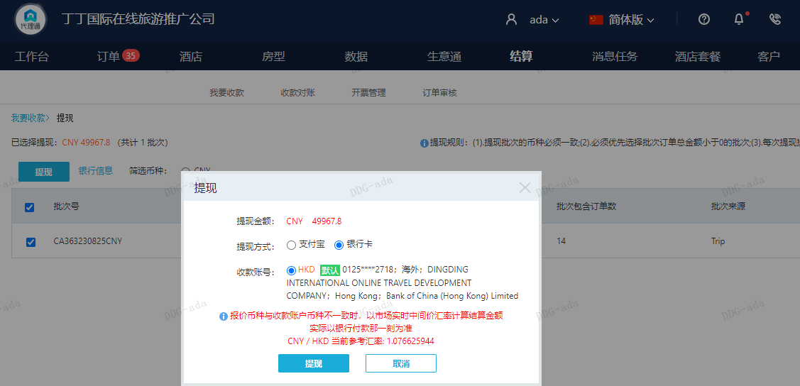
订单号 | 入住日期 | 离店日期 | 应收 |  |  |  | ，
999225448030206 | 2023-08-07 | 2023-08-10 | 8613 | 8613.00 | 3658960 | 0 | ，3658960 | 直采
999225471920155 | 2023-08-07 | 2023-08-10 | 5742 | 5742.00 | 3662843 | 0 | ，3662843 | 直采
999225514271534 | 2023-08-05 | 2023-08-10 | 5045 | 5045.00 | 3670384 | 0 | ，3670384 | 直采
999225537023375 | 2023-08-08 | 2023-08-10 | 1914 | 1914.00 | 3674893 | 0 | ，3674893 | 直采
25657925075 | 2023-08-08 | 2023-08-10 | 2122 | 2122.00 | 3699926 | 0 | ，3699926 | 直采
999225682006175 | 2023-08-07 | 2023-08-10 | 3246 | 3246.00 | 3705576 | 0 | ，3705576 | 直采
999225685669924 | 2023-08-06 | 2023-08-10 | 7320 | 7320.00 | 3706748 | 0 | ，3706748 | 直采
25692560847 | 2023-08-08 | 2023-08-10 | 1914 | 1914.00 | 3707324 | 0 | ，3707324 | 直采
999225702044905 | 2023-08-06 | 2023-08-10 | 4338 | 4338.00 | 3710038 | 0 | ，3710038 | 直采
999225770845115 | 2023-08-07 | 2023-08-10 | 3213 | 3213.00 | 3724567 | 0 | ，3724567 | 直采
999225771510942 | 2023-08-08 | 2023-08-10 | 2142 | 2142.00 | 3724810 | 0 | ，3724810 | 直采
999225797117064 | 2023-08-08 | 2023-08-10 | 2330 | 2330.00 | 3729893 | 0 | ，3729893 | 直采
999225832610488 | 2023-08-07 | 2023-08-10 | 1468.8 | 1468.80 | 3737110 | 0 | ，3737110 | 直采

 |  |  | 49967.8

A230825092555481 |  | 49407.8 | 53193.72
房集：i230825092429 560元 |  | 560 | 602.91
CNY / HKD 当前参考汇率: 1.076625944 |  | 49967.8 | 53796.63
总计：49967.8 CNY/ 53796.63 HKD

